1.レセプトCSV取り込み
レセプトCSV取り込み |  |  |  |  |  |  |  |  |  | 作成者 |  |  |  |  |  | 作成日 |  |  | 更新者 | 更新日 | Rev
 |  |  |  |  |  |  |  |  |  | サポート部 野元 |  |  |  |  |  | 2019-12-09 |  |  | - | - | Draft#1

 | 【1】機能概要 |  |  |  |  |  |  |  | 【3】主なディレクトリ構成

zm
static
page
csv_process
model
exs_main
⑤
view,py
②
urls.py
③
urls.py
④
csv_process_view.py
①
csv_process.js
⑥
zm_model.py

 |  | ・ | レセプトデータのCSVファイルをアップロードしDBに保存する処理を行う機能

 | 【2】入力/出力

 |  | ・機能としての入力、出力は以下の表を参照。

 |  | 入力/出力 |  | 内容
 |  | 入力 |  | ・RECEIPT_100、RECEIPT_101のCSV形式のファイル２つ

 |  | 出力 |  | ・処理結果がｊsonで返され、画面上に表示される。 ・DBへ値がインサートできたものを一覧にしてExelファイルで返す

 | 【4】処理フロー |  |  |  |  |  |  |  | 【5】処理概要

 |  | <<クライアント側>> |  |  |  |  |  |  | １） | レセプトCSV取り込み画面でCSVファイルを選択し、アップロードボタンを押し、
 |  |  |  |  |  |  |  |  |  | onClickメソッドから、①csv_process.jsのsubmituploaｄ関数を呼び出す。

 |  |  |  |  |  | １）
CSV

JavaScript
 |  |  |  |  |  | ２）

 |  | <<サーバー側>>

Url処理（python / Django）
 |  |  |  |  |  |  |  |  | ２） | ①csv_process.jsで処理を担当するURLパスを指定して、CSVファイルのデータをまとめ、
 |  |  |  | ３） |  |  |  |  |  | AjaxでDjango（サーバー）のurls,pyへ、POSTリクエストする。

View処理（python / Django）
 |  |  |  | ４）

csv_import関数
 |  |  |  |  |  | ５）
 |  |  |  |  |  |  |  | ６）

Ｍｏｄｅｌ処理（python / Django）

ＭariaDB
 |  |  |  |  |  |  |  |  | ３） | Djangoの②url.py（zm\urls.py）がリクエストを受ける。
 |  |  |  |  |  |  |  |  |  | さらに③urls.py（zm\page\csv_process\urls.py）へ処理を渡し、
 |  |  |  |  |  |  |  |  |  | ④csv_process_view.py（zm\page\csv_process\csv_process_view.py）に渡される。

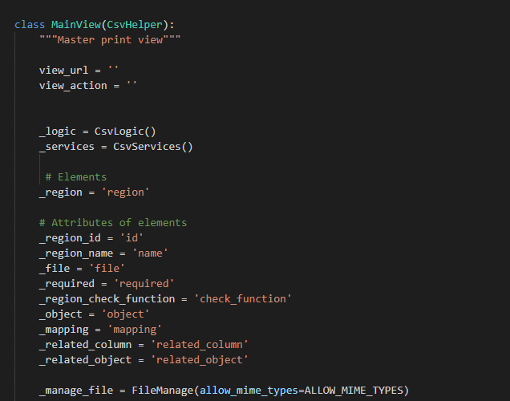
 | ４） | ④csv_process_view.pyで定義されているMainViewクラスに処理がまず飛ぶが、 |  |  |  |  |  |  |  | ４-１）
 |  | スーパークラスBaseHtmlViewなどでPOSTされた際の処理を行う。 |  |  |  |  |  |  |  |  | ⑤views.pyのBaseHtmlView内で定義されているPOST関数の処理を行う。
 |  |  |  |  |  |  |  |  |  |  | このPOST関数内の処理はPOSTリクエストがDjango（サーバ）に送られると毎回呼ばれる。

 |  |  |  |  |  |  |  |  |  | ４-２）
 |  |  |  |  |  |  |  |  |  |  | ④base_view.pyのBaseCheckLogicView内のdoPostEvent関数の処理を行い、
 |  |  |  |  |  |  |  |  |  |  | その内部で、check_filtered_receipts関数が呼ばれる。

 |  |  |  |  |  |  |  |  | ５）csv_import関数内でCSV取り込み処理のメイン処理を行う。

 |  |  |  |  |  |  |  |  |  | ５-1）

 |  |  |  |  |  |  |  |  |  |  | self._logic.input_get_attributeで、csv_logic.pyのinput_get_attributeを呼びだし、
 |  |  |  |  |  |  |  |  |  |  | config.xmlからファイルの内容、関連するDB情報を取得する。

 |  | ※MainViewとBaseHtmlView継承関係図 |  |  |  |  |  |  |  | ５-２）
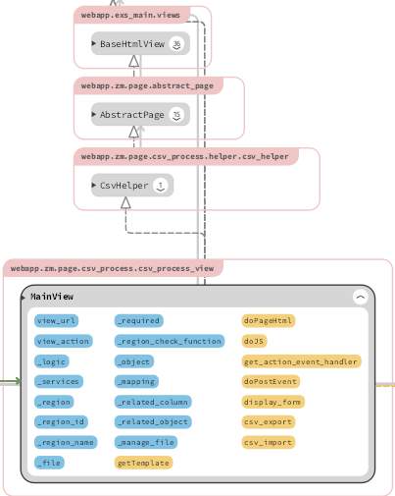

 |  |  |  |  |  |  |  |  |  |  | self._manage_file.uploadで、file_manage.pyのuploadを呼びだし、
 |  |  |  |  |  |  |  |  |  |  | ファイルのバリデーションチェックを行い、サーバーにファイルをアップロードする。

 |  |  |  |  |  |  |  |  |  | ５-３）

 |  |  |  |  |  |  |  |  |  |  | ReceiptCsvでcsv_process.pyを呼びだし、CSV用のモデルを取得する。

 |  | ５-４） |  |  |  |  |  |  | ６） | 全ての処理が終了すると、csv_process.jsのsuccessブロックに処理が戻り、
 |  |  |  |  |  |  |  |  |  | 画面に結果が表示される。
 |  |  |  |  |  |  |  |  |  | ※２）～５）の間でエラーが発生すると、その時点でエラー画面が画面に表示される。
 |  |  | csv_process.executeでcsv_process.pyのexecuteを呼びだし、
 |  |  | CSVデータのDBへの書き込み処理を行う。
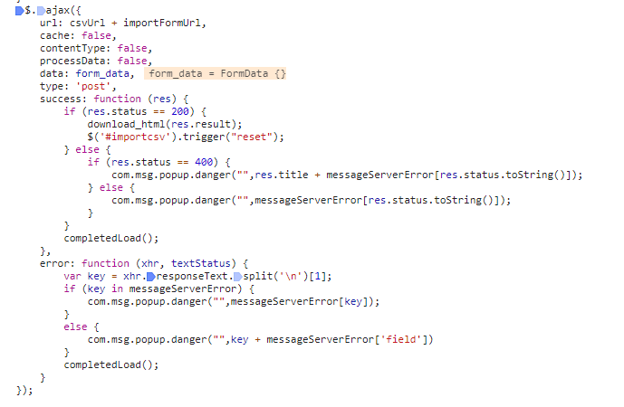
 |  |  | ※この内部処理の中で⑥のzm_model.py内のモデルが使用される。

 |  | ５-５）

 |  |  | ５-４の処理の完了後、default_strage.deleteでアップロードしたCSVファイルを削除する。

 |  | ５-６）

 |  |  | self._logic.write_csvで、csv_logic.pyのwrite_csvを呼びだし、
 |  |  | 返却用のCSVファイルを作成する。

 |  | ５-７）

 |  |  | 結果をjson['result']に入れ、返却する。 |  |  |  |  |  | 成功画面

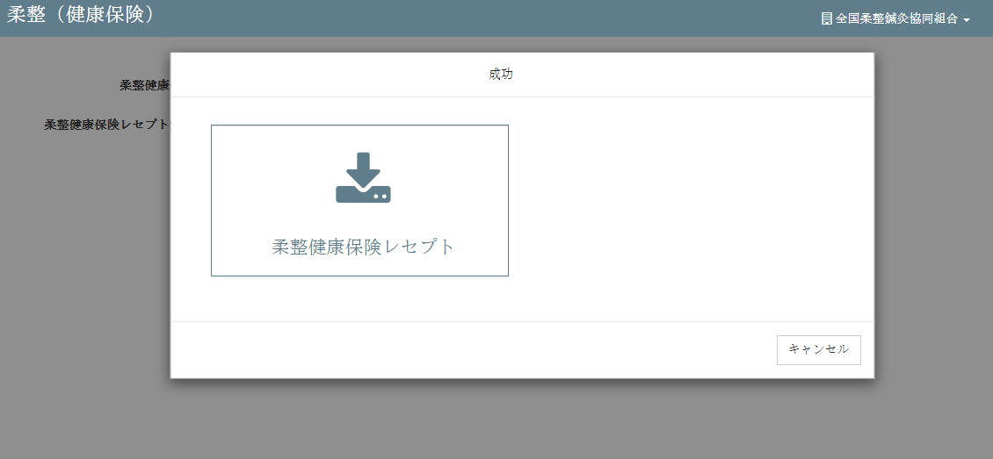

 | 【6】関数 |  |  |  |  |  |  |  | ■①ｃｓv_import関数

 |  | 概要） |  |  |  |  |  |  |  | 概要）
 |  |  | ・レセプトCSV取り込みのメイン処理はcsv_process_view.pyのｃｓv_import関数から |  |  |  |  |  |  |  | ・アップロードしたｃｓｖファイルの読み取り、検証、書き込み、削除等の処理を行う様々な関数を
 |  |  | 様々な関数が呼出され行われる。 |  |  |  |  |  |  |  | 呼びだすおおもとの関数。

 |  | ※ | csv_import関数から呼び出される関数群イメージ図 |  |  |  |  |  |  |  | ・処理全体の結果をjson形式で返す。
①csv_import関数
②self._logic.input_get_attribute()
upload() / file_manage.py
③self._manage_file.upload()
input_get_attribute() / csv_logic.py
④ReceiptCsv()
getClass（） / csv_process.py
⑤execute()
execute() / csv_process.py
⑥default_storage.delete()
⑦self._logic.write_csv()
write_csv() / csv_logic.py
 |  |  |  |  |  |  |  |  |  | 引数）
 |  |  |  |  |  |  |  |  |  |  | 引数 |  |  |  | 内容（使用例）
 |  |  | (csv_process_view.py) |  |  |  |  |  |  |  | json |  |  |  | json:{'status': 200, 'title': ''}

 |  |  |  |  |  |  |  |  |  | 返り値）
 |  |  |  |  |  |  |  |  |  |  | 引数 |  |  |  | 内容（使用例）
 |  |  |  |  |  |  |  |  |  |  |  |  |  |  | json:{ 'result':
 |  |  |  |  |  |  |  |  |  |  | json |  |  |  |  |  |  | {'uploads/1575964659/RECEIPT_100.csv,柔整健康保険レセプト'},
 |  |  |  |  |  |  |  |  |  |  |  |  |  |  |  |  | status': 200,
 |  |  |  |  |  |  |  |  |  |  |  |  |  |  |  |  | title': ''}

 |  |  |  |  |  |  |  |  | ■②self._logic.input_get_attribute関数

 |  |  |  |  |  |  |  |  |  | 概要）
 |  |  |  |  |  |  |  |  |  |  | ・self._logic.input_get_attributeで、csv_logic.pyのinput_get_attributeを呼びだし、
 |  |  |  |  |  |  |  |  |  |  | ファイルの内容、関連するDB情報を取得する。

 |  |  |  |  |  |  |  |  |  | 引数）
 |  |  |  |  |  |  |  |  |  |  | 引数 |  |  |  | 内容（使用例）
 |  |  |  |  |  |  |  |  |  |  | CONFIG_FILE_PATH |  |  |  | /opt/services/djangoapp/src/webapp/zm/page/csv_process/xml/import/config.xml'
 |  |  |  |  |  |  |  |  |  |  | self.request |  |  |  | U01JP000
 |  |  |  |  |  |  |  |  |  |  | .POST["region_id"]

 |  |  |  |  |  |  |  |  |  | 返り値）
 |  |  |  |  |  |  |  |  |  |  | 引数 |  |  |  | 内容（使用例）
 |  |  |  |  |  |  |  |  |  |  |  |  |  |  | {'check_function': 'health_insurance', 'id': 'U01JP000', 'mapping': ..., 'object': 'RECEIPT_100', 'related_column': None, 'related_object': 'RECEIPT_101', 'required': 'required'}
 |  |  |  |  |  |  |  |  |  |  | file_list

 | ■③self._manage_file.upload関数 |  |  |  |  |  |  |  | ■⑤execute関数 |  |  |  |  | （※重要）

 |  | 概要） |  |  |  |  |  |  |  | 概要）
 |  |  | ・self._manage_file.uploadで、file_manage.pyのuploadを呼びだし、 |  |  |  |  |  |  |  | ・csv_process.executeでcsv_process.pyのexecuteを呼びだし、
 |  |  | ファイルのバリデーションチェックを行い、サーバーにファイルをアップロードする。 |  |  |  |  |  |  |  | CSVデータのDBへの書き込み処理を行う。
 |  |  |  |  |  |  |  |  |  |  | ※内部の書き込み処理は【7】DBアクセス参照
 |  |  | ・引数にアップロードしたファイルオブジェクトを渡すと、返り値としてアップロード先の
 |  |  | ファイルパスが返される。 |  |  |  |  |  |  |  | ・返り値にはCSVデータオブジェクトが返される。

 |  | 引数） |  |  |  |  |  |  |  | 引数）
 |  |  | 引数 |  | 内容（使用例） |  |  |  |  |  | 引数 |  |  |  | 内容（使用例）
 |  |  | uploaded_file |  | <InMemoryUploadedFile: sql.csv (application/vnd.ms-excel)> |  |  |  |  |  | なし

 |  | 返り値） |  |  |  |  |  |  |  | 返り値）
 |  |  | 返り値 |  | 内容（使用例） |  |  |  |  |  | 引数 |  |  |  | 内容（使用例）
 |  |  | csv_file_path |  | /opt/services/djangoapp/src/webapp/zm/static/uploads/sql_1575945017.csv' |  |  |  |  |  | result |  |  |  | {'check_function': 'health_insurance', 'id': 'U01JP000', 'mapping': ..., 'object': 'RECEIPT_100', 'related_column': None, 'related_object': 'RECEIPT_101', 'required': 'required'}
 |  |  |  |  |  |  |  |  |  |  | [item[self._object]]

 | ■④ReceiptCsv関数
 |  |  |  |  |  |  |  |  |  |  | lst_ids |  |  |  | [ ]
 |  | 概要）
 |  |  | ・ReceiptCsvでcsv_process.pyを呼びだし、CSV用のモデルを取得する。 |  |  |  |  |  |  |  | headers |  |  |  | ['closing_target_date', 'pickup_date', 'processed_date',・・・・・・]
 |  |  |  |  |  |  |  |  |  |  |  |  |  |  | （※アップロードしたCSVデータの全カラム値）
 |  |  | ・返り値には取得したモデルオブジェクトが返される。

 |  | 引数） |  |  |  |  |  |  | ■⑥default_storage.delete関数
 |  |  | 引数 |  | 内容（使用例）
 |  |  | request, |  | //それぞれの変数に各値が代入される request=self.request, csv_file_path=csv_file_path, related_column=item[self._related_column], model_name=item[self._object], related_object=item[self._related_object], check_func=item[self._region_check_function], lst_ids=result['lst_ids'], field_list=item[self._mapping] |  |  |  |  | 概要）
 |  |  | csv_file_path |  |  |  |  |  |  |  | ・default_storage.deleteでアップロードしたCSVファイルを削除する。
 |  |  | related_column,
 |  |  | model_name. |  |  |  |  |  |  | 引数）
 |  |  | related_object, |  |  |  |  |  |  |  | 引数 |  |  |  | 内容（使用例）
 |  |  | check_func, |  |  |  |  |  |  |  | csv_file_path |  |  |  | /opt/services/djangoapp/src/webapp/zm/static/uploads/sql_1575945017.csv'
 |  |  | lst_ids,
 |  |  | field_list |  |  |  |  |  |  | 返り値）
 |  |  |  |  |  |  |  |  |  |  | 引数 |  |  |  | 内容（使用例）
 |  | 返り値） |  |  |  |  |  |  |  |  | なし
 |  |  | 返り値 |  | 内容（使用例）
 |  |  | csv_process |  | <zm.page.csv_process.logic.process_import.ReceiptCsv object at 0x7fa7ca4f10b8>

 | ■⑦self._logic.write_csv関数 |  |  |  |  |  |  |  | 【７】DBアクセス

 |  | 概要） |  |  |  |  |  |  |  | 概要）
 |  |  | ・self._logic.write_csvで、csv_logic.pyのwrite_csvを呼びだし、 |  |  |  |  |  |  |  | ・csv_process.pyのexecute関数の内部では３つの関数が実行される。
 |  |  | 返却用のCSVファイルを作成する。
 |  |  |  |  |  |  |  |  |  |  |  | ・ | self.__process_data()
 |  |  | ・返り値として返却用のCSVファイルのパスが返される。 |  |  |  |  |  |  |  |  | ・ | self.modify_objects()
 |  |  |  |  |  |  |  |  |  |  |  | ・ | self.do_insert()
 |  | 引数）
 |  |  | 引数 |  | 内容（使用例）
 |  |  |  |  | {'check_function': 'health_insurance', 'id': 'U01JP000', 'mapping': ..., 'object': 'RECEIPT_100', 'related_column': None, 'related_object': 'RECEIPT_101', 'required': 'required'}
 |  |  | item[self._object]

 |  |  | headers |  | ['closing_target_date', 'pickup_date', 'processed_date',・・・・・・]
 |  |  |  |  | （※アップロードしたCSVデータの全カラム値）
 |  |  | result |  | //第１引数と同じものをresultにセットしたもの {'check_function': 'health_insurance', 'id': 'U01JP000', 'mapping': ..., 'object': 'RECEIPT_100', 'related_column': None, 'related_object': 'RECEIPT_101', 'required': 'required'}
 |  |  | [item[self._object]]

 |  |  |  |  |  |  |  |  |  |  | ※各関数の説明は以下参照

 |  | 返り値） |  |  |  |  |  |  |  | ■__process_data関数
 |  |  | 返り値 |  | 内容（使用例）
 |  |  | file_path |  | uploads/1575968703/RECEIPT_100.csv' |  |  |  |  |  | 概要）
 |  |  |  |  |  |  |  |  |  |  |  | ・CSVファイルが存在するかを確認CSV、ファイルの内容をチェックする

 |  |  |  |  |  |  |  |  |  |  | 引数）
 |  |  |  |  |  |  |  |  |  |  |  | 引数 |  |  |  | 内容（使用例）
 |  |  |  |  |  |  |  |  |  |  |  | self |  |  |  | <zm.page.csv_process.logic.process_import.ReceiptCsv object at 0x7f6633ab9b70>

 |  |  |  |  |  |  |  |  |  |  | 返り値）
 |  |  |  |  |  |  |  |  |  |  |  | 戻り値 |  |  |  | 内容（使用例）
 |  |  |  |  |  |  |  |  |  |  |  | self |  |  |  | <zm.page.csv_process.logic.process_import.ReceiptCsv object at 0x7f6633ab9b70>

 | ■modify_objects()関数 |  |  |  |  |  |  |  | 【8】エラー処理

 |  | 概要） |  |  |  |  |  |  |  | 概要）
 |  |  |  |  |  |  |  |  |  |  | csv_process.jsでエラー処理がされている。
 |  |  | ・読み込んだCSVファイルのモデルの構造チェック |  |  |  |  |  |  |  | 415,413,400,404はmessageServerError変数にjson形式で登録されており、
 |  |  |  |  |  |  |  |  |  |  | 「該当データがありません」はnot_data変数に登録されている。
 |  | 引数）
 |  |  | 引数 |  | 内容（使用例） |  |  |  |  |  | ステータスコード |  |  |  | 内容
 |  |  | self |  | <zm.page.csv_process.logic.process_import.ReceiptCsv object at 0x7f6633ab9b70> |  |  |  |  |  | 415 |  |  |  | "CSVファイルしかアップロードできない。"
 |  |  |  |  |  |  |  |  |  |  | 413 |  |  |  | "ファイルは50MB以下にしてください。"
 |  | 返り値） |  |  |  |  |  |  |  |  | 400 |  |  |  | " 必須項目を入力してください"
 |  |  | 戻り値 |  | 内容（使用例） |  |  |  |  |  | 404 |  |  |  | "ファイルを選択してください"
 |  |  | self.objects_list |  | <zm.page.csv_process.logic.process_import.ReceiptCsv object at 0x7f6633ab9b70> |  |  |  |  |  |  |  |  |  | 該当データがありません'

 | ■do_insert関数

 |  | 概要）
 |  |  | ・Djangoデフォルトの save関数を用いてデータベースにファイルを保存

 |  | 引数）
 |  |  | 引数 |  | 内容（使用例）
 |  |  | self |  | <zm.page.csv_process.logic.process_import.ReceiptCsv object at 0x7f6633ab9b70>

 |  | 返り値）
 |  |  | 戻り値 |  | 内容（使用例）
 |  |  | self |  | <zm.page.csv_process.logic.process_import.ReceiptCsv object at 0x7f6633ab9b70>

 | 【８】保存完了excel一覧出力

 | write_csv関数 |  |  |  | cache_file_path()
 | (csv_logic.py)
 |  |  |  |  |  |  | cache.get('zen_files')
 |  |  |  |  |  |  | files.append(self.file_obj)

 |  |  |  |  | open()

 |  |  |  |  |  |  | DictWriter(output_file, fieldnames=header,)
 |  |  |  |  |  |  | writeheader()

■write_csv関数 |  |  |  |  |  |  |  |  | ■cache_file_path関数

 | 概要） |  |  |  |  |  |  |  |  | 概要）
 |  | ・データベースへのファイルの保存が成功した場合にデータをexcel一覧として出力する |  |  |  |  |  |  |  |  | ・ redis にファイルパスを保存します

 | 引数） |  |  |  |  |  |  |  |  | 引数）
 |  | 引数 |  | 内容（使用例） |  |  |  |  |  |  | 引数 |  |  |  | 内容（使用例）
 |  | item[self._object] |  | 'RECEIPT_100' |  |  |  |  |  |  | file_path |  |  |  | = file_path
 |  | headers |  | ['closing_target_date', 'pickup_date', 'processed_date', 'receipt …
 |  | result[item[self._object]] |  | 'RECEIPT_100' |  |  |  |  |  | 返り値）
 |  |  |  |  |  |  |  |  |  |  | 引数 |  |  |  | 内容（使用例）
 | 返り値） |  |  |  |  |  |  |  |  |  | なし
 |  | 返り値 |  | 内容（使用例）
 |  | os.path.join(csv_path,filename)
 |  |  |  | uploads/1576037851/RECEIPT_101.csv'

■os_path_join関数 |  |  |  |  |  |  |  |  | ■open関数

 | 概要） |  |  |  |  |  |  |  |  | 概要）
 |  | ・pythonのデフォルト機能 |  |  |  |  |  |  |  |  | ・djangoデフォルトのopen関数、サーバーにアップロードしたCSVをメモリ上に展開する

 | 引数） |  |  |  |  |  |  |  |  | 引数）
 |  | 引数 |  | 内容（使用例） |  |  |  |  |  |  | 引数 |  |  |  | 内容（使用例）
 |  | csv_path |  | uploads/1576037851/' |  |  |  |  |  |  | file_path |  |  |  | '/opt/services/djangoapp/src/webapp/zm/static/uploads/1576038578/RECEIPT_100.csv'
 |  | filename |  | 'RECEIPT_100.csv' |  |  |  |  |  |  |  |  |  |  | 'w'
 |  |  |  |  |  |  |  |  |  |  | encoding |  |  |  | ='utf8'
 | 返り値） |  |  |  |  |  |  |  |  |  | newline |  |  |  | =''
 |  | 返り値 |  | 内容（使用例）
 |  | デフォルト |  | uploads/1576037851/RECEIPT_100.csv' |  |  |  |  |  | 返り値）
 |  |  |  |  |  |  |  |  |  |  | 返り値 |  |  |  | 内容（使用例）
 |  |  |  |  |  |  |  |  |  |  | デフォルト |  |  |  | CSVファイルの展開

template
レセプトCSV取り込み |  |  |  |  |  |  |  |  |  | 作成者 |  |  | 作成日 |  |  | 更新者 | 更新日 | Rev
 |  |  |  |  |  |  |  |  |  | サポート部 |  |  | 2019-12-09 |  |  | - | - | Draft#1

 | 【1】機能概要 |  |  |  |  |  |  |  | 【3】主なディレクトリ構成

zm
static
page
csv_process
model
exs_main
⑤
view,py
②
urls.py
③
urls.py
④
csv_process_view.py
①
csv_process.js
⑥
zm_model.py

 |  | ・ | レセプトデータのCSVファイルをアップロードしDBに保存する処理を行う機能

 | 【2】入力/出力

 |  | ・機能としての入力、出力は以下の表を参照。

 |  | 入力/出力 |  |  |  | 内容
 |  | 入力 |  |  |  | ・RECEIPT_100、RECEIPT_101のCSV形式のファイル２つ

 |  | 出力 |  |  |  | ・処理結果がｊsonで返され、画面上に表示される。 ・DBへ値がインサートできたものを一覧にしてExelファイルで返す

 | 【4】処理フロー |  |  |  |  |  |  |  | 【5】処理概要

 |  | <<クライアント側>> |  |  |  |  |  |  | １） | レセプトCSV取り込み画面でCSVファイルを選択し、アップロードボタンを押し、
 |  |  |  |  |  |  |  |  |  | onClickメソッドから、①csv_process.jsのsubmituploaｄ関数を呼び出す。

 |  |  |  |  |  |  | １）
CSV

JavaScript
 |  |  |  |  |  |  | ２）

 |  | <<サーバー側>>

Url処理（python / Django）
 |  |  |  |  |  |  |  |  | ２） | ①csv_process.jsで処理を担当するURLパスを指定して、CSVファイルのデータをまとめ、
 |  |  |  |  |  | ３） |  |  |  | AjaxでDjango（サーバー）のurls,pyへ、POSTリクエストする。

View処理（python / Django）
 |  |  |  |  |  | ４）

csv_import関数
 |  |  |  |  |  |  | ５）
 |  |  |  |  |  |  |  | ６）

Ｍｏｄｅｌ処理（python / Django）

ＭariaDB
 |  |  |  |  |  |  |  |  | ３） | Djangoの②url.py（zm\urls.py）がリクエストを受ける。
 |  |  |  |  |  |  |  |  |  | さらに③urls.py（zm\page\csv_process\urls.py）へ処理を渡し、
 |  |  |  |  |  |  |  |  |  | ④csv_process_view.py（zm\page\csv_process\csv_process_view.py）に渡される。

 | 【6】関数 |  |  |  |  |  |  |  | ■①ｃｓv_import関数

 |  | 概要） |  |  |  |  |  |  |  | 概要）
 |  |  | ・レセプトCSV取り込みのメイン処理はcsv_process_view.pyのｃｓv_import関数から |  |  |  |  |  |  |  | ・アップロードしたｃｓｖファイルの読み取り、検証、書き込み、削除等の処理を行う様々な関数を
 |  |  | 様々な関数が呼出され行われる。 |  |  |  |  |  |  |  | 呼びだすおおもとの関数。

 |  | ※ | csv_import関数から呼び出される関数群イメージ図 |  |  |  |  |  |  |  | ・処理全体の結果をjson形式で返す。
①csv_import関数
②self._logic.input_get_attribute()
upload() / file_manage.py
③self._manage_file.upload()
input_get_attribute() / csv_logic.py
④ReceiptCsv()
getClass（） / csv_process.py
⑤execute()
execute() / csv_process.py
⑥default_storage.delete()
⑦self._logic.write_csv()
write_csv() / csv_logic.py
 |  |  |  |  |  |  |  |  |  | 引数）
 |  |  |  |  |  |  |  |  |  |  | 引数 | 内容（使用例）
 |  |  | (csv_process_view.py) |  |  |  |  |  |  |  | json | json:{'status': 200, 'title': ''}

 |  |  |  |  |  |  |  |  |  | 返り値）
 |  |  |  |  |  |  |  |  |  |  | 引数 | 内容（使用例）
 |  |  |  |  |  |  |  |  |  |  |  | json:{ 'result':
 |  |  |  |  |  |  |  |  |  |  | json |  |  |  | {'uploads/1575964659/RECEIPT_100.csv,柔整健康保険レセプト'},
 |  |  |  |  |  |  |  |  |  |  |  |  |  | status': 200,
 |  |  |  |  |  |  |  |  |  |  |  |  |  | title': ''}

・↑の関数の詳細表は別シートにまとめて書きます。
・このシートでの関数の説明は
[5]処理概要の中の説明の中で記載したり、
左のページの[6]関数の下の図のように図などで
説明してください。
※別シートの関数リスト_function_listに飛ぶように
リンクを張るのが良い？

 | 【７】DBアクセス |  |  |  |  |  |  |  | 【8】エラーハンドリング

 |  | 概要） |  |  |  |  |  |  |  | 概要）
 |  |  | ・csv_process.pyのexecute関数の内部では３つの関数が実行される。 |  |  |  |  |  |  |  | csv_process.jsでエラー処理がされている。
 |  |  |  |  |  |  |  |  |  |  | 415,413,400,404はmessageServerError変数にjson形式で登録されており、
 |  |  |  | ・ | self.__process_data() |  |  |  |  |  | 「該当データがありません」はnot_data変数に登録されている。
 |  |  |  | ・ | self.modify_objects()
 |  |  |  | ・ | self.do_insert() |  |  |  |  |  | ステータスコード | 内容
 |  |  |  |  |  |  |  |  |  |  | 415 | "CSVファイルしかアップロードできない。"
 |  |  |  |  |  |  |  |  |  |  | 413 | "ファイルは50MB以下にしてください。"
 |  |  |  |  |  |  |  |  |  |  | 400 | " 必須項目を入力してください"
 |  |  |  |  |  |  |  |  |  |  | 404 | "ファイルを選択してください"
 |  |  |  |  |  |  |  |  |  |  |  | 該当データがありません'

【8】
・↑のエラーコードの詳細表は別シートに
まとめて書きます。
・ここにはエラーハンドリングを書きます。
エラーハンドリングとは、
エラーかエラーじゃないかをプログラムで判断して
いる箇所です。
※【8】エラーハンドリングはきちんと書けたら理想ですが、優先度は低いと思います。

template(Vietnamese_memo)
レセプトチェック（柔整） |  |  |  |  |  |  |  |  |  | 作成者 |  |  |  | 作成日 |  |  | 更新者 | 更新日 | Rev
 |  |  |  |  |  |  |  |  |  | サポート部 |  |  |  | 2019-12-09 |  |  | - | - | Draft#1

 | 【1】機能概要 |  |  |  |  |  |  |  | 【3】主なディレクトリ構成

zm
receipt_check_logic
page
zum02
model
exs_main
⑥view,py
②
urls.py
③
urls.py
⑦
base_view.py
①
base_receipt_check_logic.js
⑧
zm_model.py

receipt_check_logic
type_J
 |  | ✓ 指定されたレセプト内容の妥当性をチェックし、エラーがあるときはエラー情報をDBに出力する
 |  |  | ・チェックの主な内容は以下の通り
 |  |  |  | ➢施術者マスタチェック
⑤check_receipt_100_view.py
 |  |  |  | ➢施術所マスタチェック
④urls.py
check_receipt_100
 |  |  |  | ➢保険者マスタチェック
 |  |  |  | ➢施術機関コードマスタチェック
 |  |  |  | ➢レセプト保険者妥当性チェック
 |  |  |  | ➢レセプト負傷チェック
 |  |  |  | ➢レセプト近接部位チェック
 |  |  |  | ➢2重請求チェック （過去のレセプトチェック）
 |  |  |  | ➢過去保険者返戻チェック
 |  |  |  | ➢重複受診チェック

 | 【2】入力/出力

 |  | ・機能としての入力、出力は以下の表を参照。
 |  | 入力/出力 |  |  |  | 内容
 |  | 入力 |  |  |  | ・RECEIPT_100 ・検索条件: 処理開始年月日 >= RECEIPT_100。processed_date 処理終了年月日 <= RECEIPT_100。processed_date 施術所都道府県番号=RECEIPT_100.facility_pref_number_tcd

 |  | 出力 |  |  |  | ・登録後の複数のレセプトに対してその妥当性をチェックした結果や注意事項をレセプトエラー情報としてDBに出力する

 | 【4】処理フロー |  |  |  |  |  |  |  | 【5】処理概要

 |  | <<クライアント側>> |  |  |  |  |  |  | １） | 日付入力画面でCSVファイルを選択して、チェックボタンを押し、
 |  |  |  |  |  |  |  |  |  | onClickメソッドから、①base_receipt_check_logic.jsの receiptCheck.bindEventForCheckByFormBtn()
 |  |  |  |  |  |  |  |  |  | 関数を呼び出す。
 |  |  |  |  |  |  | １）
フォームデータ

JavaScript
 |  |  |  |  |  |  | ２）

 |  | <<サーバー側>>

Url処理（python / Django）
 |  |  |  |  |  |  |  |  | ２） | ①base_receipt_check_logic.jsで処理を担当するURLパスを指定して、フォームデータを取得する、
 |  |  |  |  |  | ３） |  |  |  | AjaxでDjango（サーバー）のurls,pyへ、POSTリクエストする。
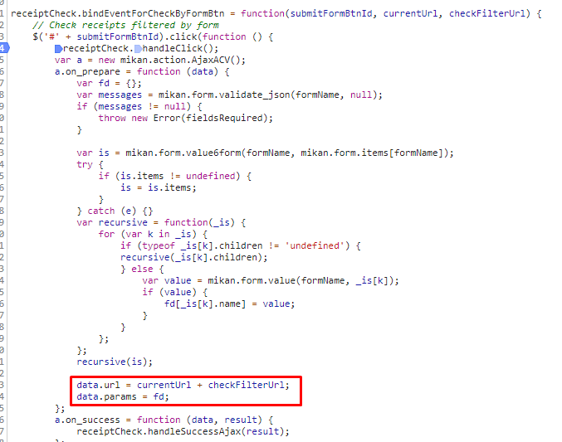

View処理（python / Django）
 |  |  |  |  |  | ４）

check_filtered_receipts関数
 |  |  |  |  |  |  | ５）
 |  |  |  |  |  |  |  | ６）

Ｍｏｄｅｌ処理（python / Django）

ＭariaDB

 |  |  |  |  |  |  |  |  | ３） | Djangoの②url.py（zm\urls.py）がリクエストを受ける。
 |  |  |  |  |  |  |  |  |  | さらに③urls.py（zm\page\zum02\urls.py）へ処理を渡し、
 |  |  |  |  |  |  |  |  |  | ④urls.py（zm\page\zum02\receipt_check_logic\type_J\urls.py）へ処理を渡し、
 |  |  |  |  |  |  |  |  |  | ⑤check_receipt_100_view.py（
 |  |  |  |  |  |  |  |  |  | \zm\page\zum02\receipt_check_logic\type_J\check_receipt_100\check_receipt_100_view.py）に渡される。

 | ４） | ⑥check_receipt_100_view.pyで定義されているCheckAdjustmentHealthInsuranceReceiptクラスに処理がまず飛ぶが、 |  |  |  |  |  |  |  | ４-１）
 |  | CheckAdjustmentHealthInsuranceReceiptクラスはBaseHtmlViewクラスを継承します |  |  |  |  |  |  |  |  | ⑤views.pyのBaseHtmlView内で定義されているPOST関数の処理を行う。
 |  | BaseCheckLogicViewクラスはBaseCheckLogicViewクラスを継承します |  |  |  |  |  |  |  |  | このPOST関数内の処理はPOSTリクエストがDjango（サーバ）に送られると毎回呼ばれる。
 |  | スーパークラスBaseHtmlViewなどでPOSTされた際の処理を行う。
 |  |  |  |  |  |  |  |  |  | ４-２）
 |  |  |  |  |  |  |  |  |  |  | ④base_view.pyのBaseCheckLogicView内のdoPostEvent関数の処理を行い、
 |  |  |  |  |  |  |  |  |  |  | その内部で、check_filtered_receipts関数が呼ばれる。

 |  |  |  |  |  |  |  |  | ５）check_filtered_receipts関数内でレセプトチェック処理のメイン処理を行う。
 |  |  |  |  |  |  |  |  |  | ５-1）

 |  |  | ※MainViewとBaseHtmlView継承関係図 |  |  |  |  |  |  |  | POSTおよびSESSIONからパラメーターを取得する
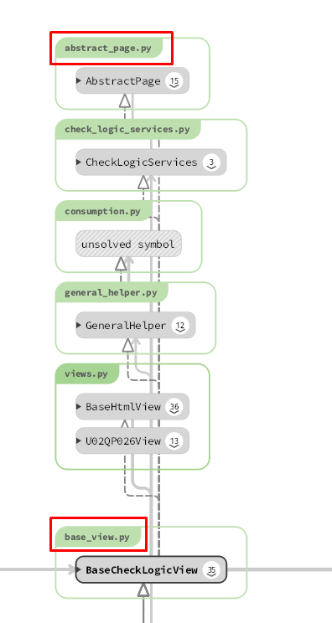
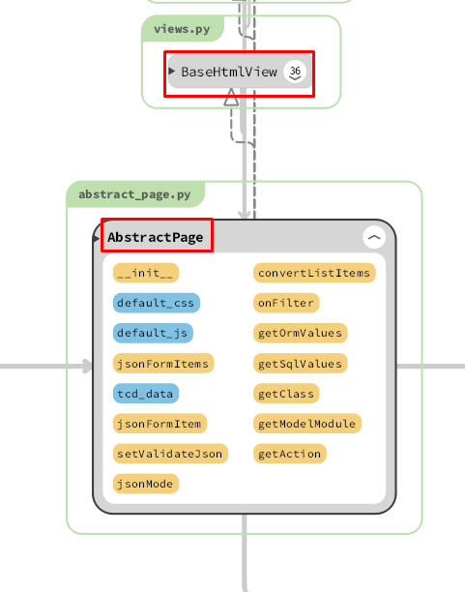
 |  |  |  |  |  |  |  |  |  | ５-２）

 |  |  |  |  |  |  |  |  |  |  | self.get_filtered_receiptsで、general_helper.pyのget_filtered_receiptsを呼びだし、検索基準を満たす
 |  |  |  |  |  |  |  |  |  |  |  | RECEIPT_100テーブルのレコードを検索します
 |  |  |  |  |  |  |  |  |  | 5-3)

 |  |  |  |  |  |  |  |  |  |  | self.execute_checkで、base_view.pyのexecute_checkを呼びだし、execute_check関数はメインチェックする
 |  |  |  |  |  |  |  |  |  |  | セクション5-2で新しく取得したレコードを確認します
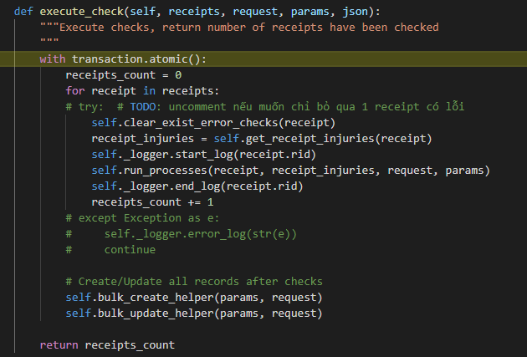

 |  | 5-3-1) |  |  |  |  |  |  | 6) | 全ての処理が終了すると、base_receipt_check_logic.jsのsuccessブロックに処理が戻り、
 |  |  |  |  |  |  |  |  |  | 画面に結果が表示される。
 |  |  |  |  |  |  |  |  |  | ※２）～５）の間でエラーが発生すると、その時点でエラー画面が画面に表示される。
 |  |  | レセプトごとに繰り返し、1レセプトのすべてのエラーを削除します

 |  | 5-3-2)

 |  |  | レセプトの負傷情報を取得する

 |  | 5-3-3)

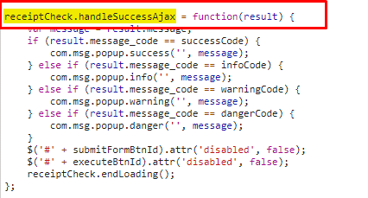
 |  |  | run_process関数はメインのチェックフローです
 |  |  | +デフォルトストリーム：
 |  |  | ->必要なモジュールをインポートする
 |  |  | -> main_receipt更新モジュールを初期化し、チェックする前にmain_receiptを更新します
 |  |  | ->各モジュールチェックのインスタンスを初期化：database_checks、program_checks、update_modules、
 |  |  | 各インスタンスは、main_receiptとinjuries_receiptに使用されるチェックを区別します
 |  |  | -> main_receiptのdatabase_checksを実行します
 |  |  | -> main_receiptのprogram_checksを実行します
 |  |  | -> main_receiptに関連する情報をプログラムに更新します
 |  |  | ->各injuries_receiptをループします。
 |  |  | -> injuries_receiptに関連する情報をプログラムするための更新
 |  |  | -> injuries_receiptのprogram_checksを実行します
 |  |  | -> injuries_receiptにdatabase_checksを実装します
 |  |  | ->チェック後にmain_receiptを更新

 |  |  |  | チェックルールの詳細はこちら

 | 【6】関数 |  |  |  |  |  |  |  | ■①ｃｓv_import関数

 |  | 概要） |  |  |  |  |  |  |  | 概要）
 |  |  | ・レセプトレセプトチェックのメイン処理はbase_view.pyのcheck_filtered_receipts関数から |  |  |  |  |  |  |  | ・アップロードしたｃｓｖファイルの読み取り、検証、書き込み、削除等の処理を行う様々な関数を
 |  |  | 様々な関数が呼出され行われる。 |  |  |  |  |  |  |  | 呼びだすおおもとの関数。

 |  | ※ | check_filtered_receipts関数から呼び出される関数群イメージ図 |  |  |  |  |  |  |  | ・処理全体の結果をjson形式で返す。
①check_filtered_receipts 関数
②self.get_params()
get_params() / general_helper.py
 |  |  |  |  |  |  |  |  |  | 引数）
 |  |  |  |  |  |  |  |  |  |  | 引数 |  | 内容（使用例）
 |  |  |  |  |  |  |  |  |  |  | json |  | json:{'status': 200, 'title': ''}
 |  |  | (base_view.py)
 |  |  |  |  |  |  |  |  |  | 返り値）
③self.get_filtered_receipts()
 |  |  |  |  |  |  |  |  |  |  | 引数 |  | 内容（使用例）
 |  |  |  |  |  |  |  |  |  |  |  |  | json:{ 'result':
get_filtered_receipts() / general_helper.py
 |  |  |  |  |  |  |  |  |  |  | json |  |  |  |  | {'uploads/1575964659/RECEIPT_100.csv,柔整健康保険レセプト'},
 |  |  |  |  |  |  |  |  |  |  |  |  |  |  | status': 200,
 |  |  |  |  |  |  |  |  |  |  |  |  |  |  | title': ''}
self.get_receipts() /general_helper.py

④self.execute_check()

execute_check()
Bảng chi tiết các hàm trong được viết trên một tờ riêng.
Mô tả các chức năng trong bảng này
[5] Trong phần giải thích trong tổng quan về xử lý,
Trong hình, v.v. như thể hiện trong hình dưới chức năng [6] ở trang bên trái
Hãy giải thích.
* Chuyển đến danh sách chức năng _feft_list trên một trang tính khác
Có tốt để có một liên kết?

clear_exist_error_checks()
/ general_helper.py

get_receipt_injuries()
/ general_helper.py)

run_processes() / base_view.py

 | 【７】DBアクセス |  |  |  |  |  |  |  | 【8】エラーハンドリング

 |  | 概要） |  |  |  |  |  |  |  | 概要）
 |  |  | ・check_filtered_receipts関数の内部では関数が実行される。 |  |  |  |  |  |  |  | csv_process.jsでエラー処理がされている。
 |  |  |  |  |  |  |  |  |  |  | 415,413,400,404はmessageServerError変数にjson形式で登録されており、
 |  |  |  | ・ | self.get_filtered_receipts() |  |  |  |  |  | 「該当データがありません」はnot_data変数に登録されている。
 |  |  |  | ・ | self.execute_check()
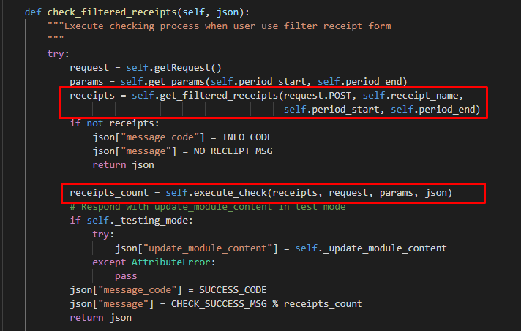
 |  |  |  |  |  |  |  |  |  |  | ステータスコード |  | 内容
 |  |  |  |  |  |  |  |  |  |  | 415 |  | "CSVファイルしかアップロードできない。"
 |  |  |  |  |  |  |  |  |  |  | 413 |  | "ファイルは50MB以下にしてください。"
 |  |  |  |  |  |  |  |  |  |  | 400 |  | " 必須項目を入力してください"
 |  |  |  |  |  |  |  |  |  |  | 404 |  | "ファイルを選択してください"
 |  |  |  |  |  |  |  |  |  |  |  |  | 該当データがありません'

[8]
Bảng chi tiết mã lỗi trong là một bảng riêng
Trong lỗi list_error_list, v.v.
Viết cùng nhau.
Xử lý lỗi -Viết ở đây.
Xử lý lỗi là gì?
Đánh giá xem đó là lỗi hay lỗi của chương trình
Đây là nơi nó được.
* [8] Thật lý tưởng nếu việc xử lý lỗi được viết đúng, nhưng tôi nghĩ mức độ ưu tiên thấp.

レセプトチェック（柔整）
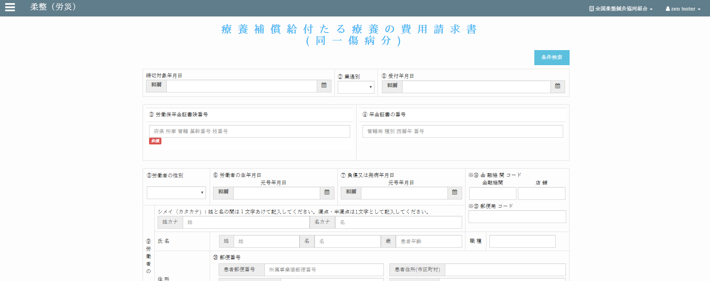
Chức năng chính:レセプトチェック（柔整）
Chức năng con: 柔整（健康保険）レセプトチェック


Mô hình |  |  | クライアント |  |  |  |  |  | サーバー
 |  |  |  |  | request(url, data(form_data))
・data(form_data): các trường dữ liệu trong đối tượng "Forms" |  |  |  |  |  |  |  |  |  | ・input: form_data (các trường dữ liệu (textbox,
bao gồm các trường (textbox, datetimepicker, checkbox,…) |  |  |  |  |  |  |  |  |  |  | datetimepicker, checkbox,…))
・url: đường dẫn gọi đến phương thức xử lý trên server |  |  |  |  |  |  |  |  |  | ・output:
 |  |  |  |  |  |  |  |  |  |  | json: kiểm tra và cập nhật cơ sở dữ liệu
 |  |  |  |  |  |  |  |  |  |  | đưa ra thông báo kết quả thực hiện cho client
 |  |  |  |  |  | response(json)
 |  |  |  |  |  | ・View: zm/page/zum02/receipt_100/rr015.py
 |  |  |  |  |  | ・Template: zum02/receipt_check_logic/base_receipt_check_logic.html

エラーメッセージを出す
アクション図 |  |  |  | クライアント
クライアント
フォームデータ

サーバー
データ検証
成功発表
 |  | エラー

成功発表
成功

サーバー
リクエストを確認する
データベースに新しいレコードを追加します
新規作成

アップデイト

データベースへのデータを更新する


Giao diện màn hình
 |  |  |  |  |  | Tại server sẽ căn cứ vào url mà request gửi lên từ client và gọi đến phương thức tương ứng
 |  |  |  |  |  | thông qua file urls.py để xử lý dữ liệu client gửi lên.
 |  |  |  |  |  | Client sẽ gửi lên request có url là: /zum02/U01JM003/U01JP010/check_filtered_receipts .
 |  |  |  |  |  | Django sẽ bỏ qua tên miền toitsu-unification.ad.zenjukyo.gr.jp và chỉ quan tâm đến các ký tự sau nó.
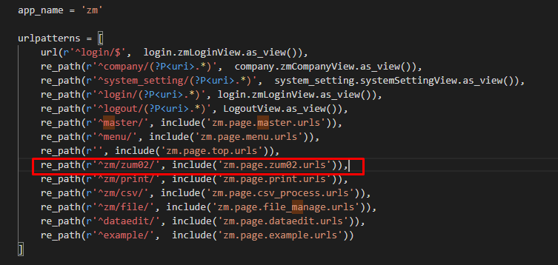

https://toitsu-unification.ad.zenjukyo.gr.jp/zum02/U01JM003/U01JP010/check_filtered_receipts
Khi click button [チェック] ở client sẽ gọi đến phương thức |  |  |  |  |  |  |  | ZEN_DevEnvNew\web-django\src\webapp\zm\urls.py
receiptCheck.bindEventForCheckByFormBtn() của file base_receipt_check_logic.js

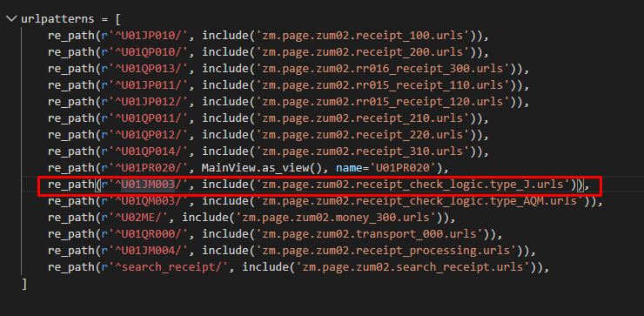

Hàm receiptCheck.bindEventForCheckByFormBtn() sẽ gửi một request
lên server với url:
url:/zm/zum02/U01JM003/U01JP010/check_filtered_receipts

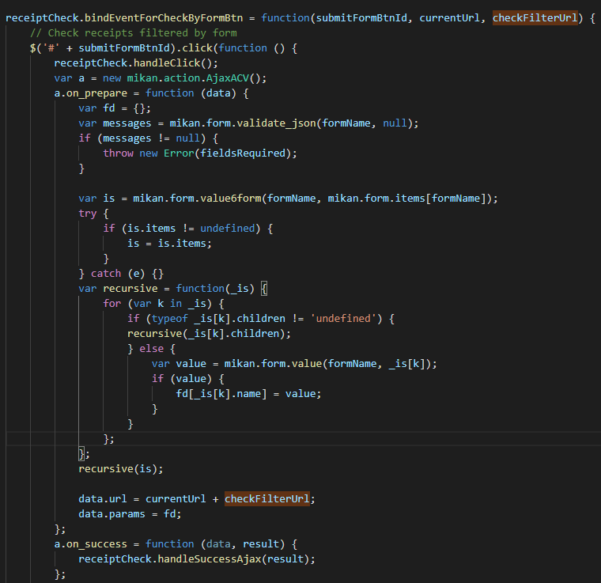
kèm theo đó là dữ liệu từ các datetimepicker, selectbox
 |  |  |  |  |  |  |  | \web-django\src\webapp\zm\page\zum02\urls.py

 |  |  |  |  |  |  | \web-django\src\webapp\zm\page\zum02\receipt_check_logic\type_J\urls.py

 |  |  |  |  |  | \web-django\src\webapp\zm\page\zum02\receipt_check_logic\type_J\check_receipt_100\urls.py

 |  |  |  |  |  | Class thực hiện chức năng chính
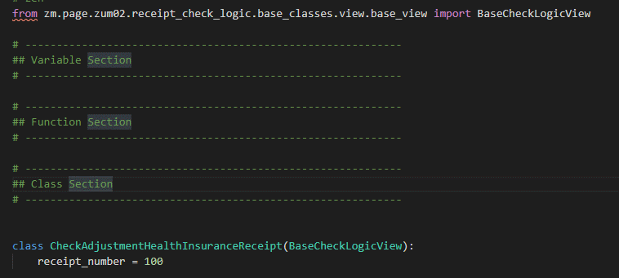

 | /js/zum02/receipt_check_logic/base_receipt_check_logic.js

 |  |  |  |  |  | \zm\page\zum02\receipt_check_logic\type_J\check_receipt_100\check_receipt_100_view.py
Các chức năng còn lại sẽ là tương tự



 |  |  |  |  |  |  | \webapp\zm\page\zum02\receipt_check_logic\base_classes\view\base_view.py

 |  |  |  |  |  | ・Các phương thức chính
 |  |  |  |  |  |  | ・Phương thức chính xử lý dữ liệu (Thêm, sửa, xóa, cập nhật)

柔整（生活保護）
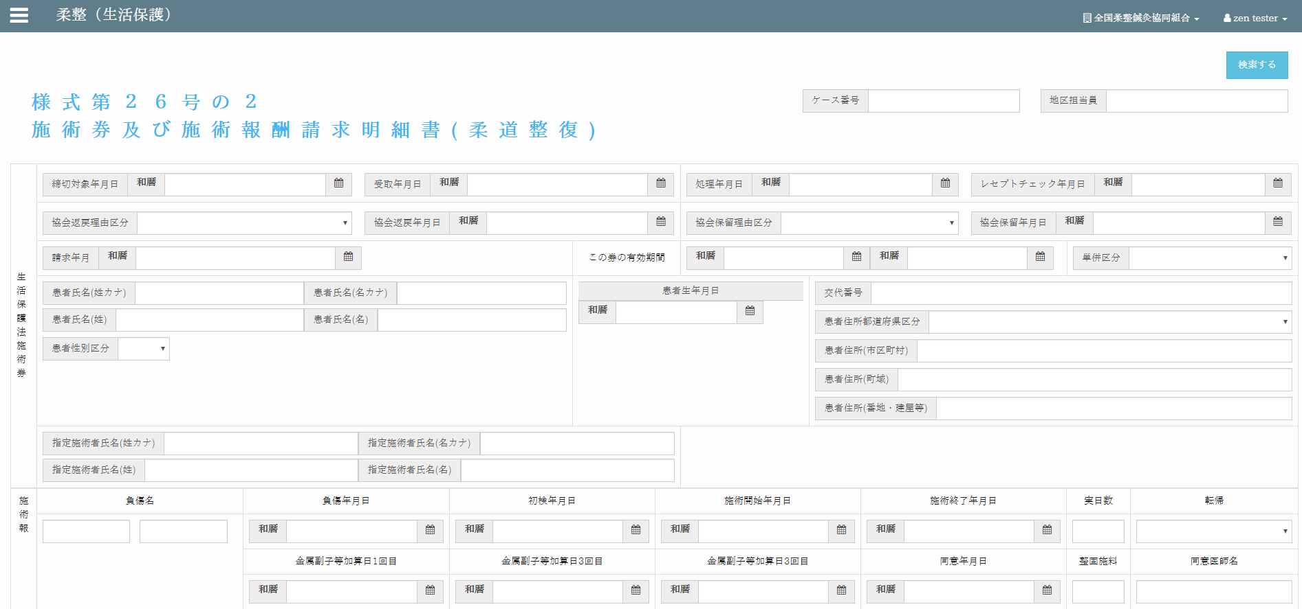

柔整（労災）

-








